Sayfa1
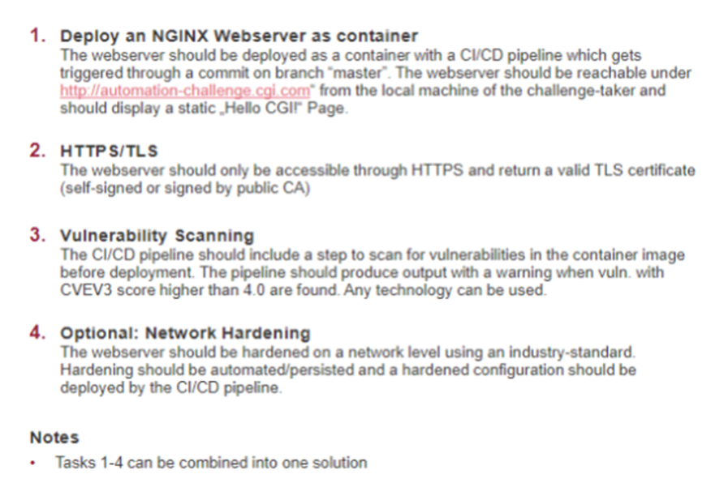
ÖĞRENCİ : E2426 | ŞİRKET İSMİ : CGI/ALMANYA | POZİSYON : Belirtilmemiş
MÜLAKAT TARİHİ : 13.01.21 | MÜLAKAT SÜRESİ : - | MÜLAKAT DİLİ : İngilizce
MÜLAKATTA SORULAN TEKNİK SORULAR
1.Sorularda, hatirladigim kadariyla, Terraform ve CloudFormation Template arasindaki farklar nelerdir. Tahmin edebileceginiz gibi soru kolaydi. Hangisinin kullanmayi tercih ediyorsun. Avantaj ve Dezavantajlarini anlatmami istediler. Daha sonra Ansible ve Terraform birbirine benzer tool mudur? Birbirlerinin yerine kullanilabilir mi seklinde soru geldi. Bu soruya da uygun sekilde cevap verdim. Zaten kursta en basta ogrenmistik. Jenkins ile ilgili pipeline kurulmasi sorusu geldi. Ansible haricinde conf. Tool olarak neleri bildigimi sordu. Chef, Puppet gibi toollari duydum ama kullanmadim seklinde cevap verdim. 2. Bana 2 gün icerisinde tamamlam icin bir adet challenge verdiler. Challange yanda oldugu gibidir.

KURSTA ÖĞRETİLEN BİLGİLERİN TEKNİK INTERVİEW'İ KARŞILAMA DURUMU NE SEVİYEDEDİR VE TAVSİYELERİNİZ NELERDİR?
Daha sonra CV’mi inceledikleri ve bir sirkette is tecrubeniz olmadan bu kadar tool’u nasil bilebildigimi sordu. Kursun icerigini anlattim. Yogun sekilde ve yaptigimiz projelerden bahsettim. Son olarak staj yaptigim yerde yaptigim isleri anlattim. Basvurdugum pozisyon Jr. DevOps oldugundan, kendini hangi seviyede goruyorsun seklinde soru sordular. Bende enrty level üstünde goruyorum ama Daha Senior seviye icin cok yol almam gerekiyor seklinde cevap verdim.
MÜLAKATTA SORULAN BEHAVIOURAL SORULAR
1- Mülakat Inglizce olarak gerceklestirildi. DevOps Lead ve ekipten bir kisi Microsoft Team üzerinden görüntülü olarak toplantiya baglandirlar. Giris asamasinda sirketten kisaca bahsedip, mülakatta izlenecek adimlari acikladilarIlk olarak kisa bir sekilde kendimden bahsetmemi istediler. 2-Ofis fiziki olarak Bremen’de bulundugundan ve benim oraya 90 dk. Mesefade oldugumdan dolayi, bazen müsterilerimizin yanina gidip hizmet vermemiz gerekebilir. Bu durumda ayda bir iki hafta evden uzak kalabilir misin seklinde sordular. Bana bir hafta uyar seklinde cevapladim. 3. Maas beklentimi sordular. Bende CGI sirketinin piyasada iyi bir is veren profiline sahip oldugunu, maasa konusunda adil bir seviye belirlenecegine emin oldugumu soyledim. Ayrica bu takim icerisinde yer almak ve kendimi gelistirmenin su asamada, daha onemli oldugunu belirttim. Ayni maas sorusu ikinci defa gelince, tekrar benzer ifadeyi kullandim, rakam belirtmedim.

KURSTA ÖĞRETİLEN BİLGİLERİN BEHAVIOURAL INTERVİEW'İ KARŞILAMA DURUMU NE SEVİYEDEDİR VE TAVSİYELERİNİZ NELERDİR?

